Лист1
гистограмма
 |  |  |  |  | частотный ряд
12 | 12.1 | 12.2 | 12.3 | 12.4 | 12.5 | 12.6 | 12.7 | 12.8 | 12.9 | 13 | 13.1 | 13.2 | Xi
1 | 2 | 1 | 1 | 1 | 2 | 2 | 1 | 2 | 1 | 3 | 2 | 1 | Ni
0.8 | 0.80666666667 | 0.81333333333 | 0.82 | 0.82666666667 | 0.83333333333 | 0.84 | 0.84666666667 | 0.85333333333 | 0.86 | 0.86666666667 | 0.87333333333 | 0.88 | Wi
 |  |  |  |  |  |  |  |  |  |  |  |  |  | Эмпирическая функция
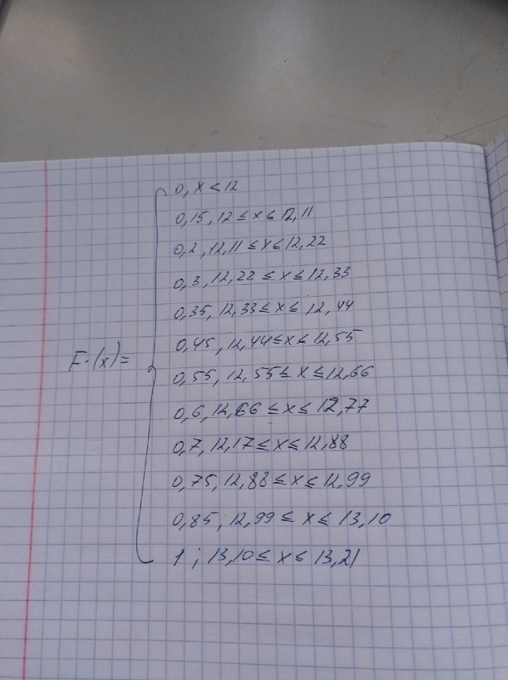
Xmin | 12
Xmax | 13.2
размах | 1.2
Количество частичных интервалов (k) | 10.95
полигоны
Шаг интервального ряда (h) | 0.110

 | 12.11 | 12.22 | 12.33 | 12.44 | 12.55 | 12.66 | 12.77 | 12.88 | 12.99 | 13.10 | 13.21 | 13.315569353
промежутки | [12;12,11] | [12,11;12,22] | [12,22;12,33] | [12,33;12,44] | [12,44;12,55] | [12,55;12,66] | [12,66;12,77] | [12,77;12,88] | [12,88;12,99] | [12,99;13,10] | [13,10;13,21]
Ni | 3 | 1 | 2 | 1 | 2 | 2 | 1 | 2 | 1 | 2 | 3

серидина интервала (Xi) | 12.055 | 12.165 | 12.275 | 12.385 | 12.495 | 12.605 | 12.715 | 12.825 | 12.935 | 13.045 | 13.155
n | 3 | 1 | 2 | 1 | 2 | 2 | 1 | 2 | 1 | 2 | 3
Wi | 0.15 | 0.05 | 0.1 | 0.05 | 0.1 | 0.1 | 0.05 | 0.1 | 0.05 | 0.1 | 0.15
 | 0.15 | 0.2 | 0.3 | 0.35 | 0.45 | 0.55 | 0.6 | 0.7 | 0.75 | 0.85 | 1

